Layout Screen
Detail Design | Project | ASOFT - ERP.NET | ID Screen | AF3000 | Created By | Thị Phượng | Updated By
 | Module | ASOFT - T | Name Screen | Báo cáo tổng hợp nợ phải thu | Created Date | 2016-01-25 | Updated Date

Layout |  |  |  |  |  |  | Overview
 |  |  |  |  |  |  | Sử dụng màn hình này để: In báo cáo chỉ tiêu công nợ
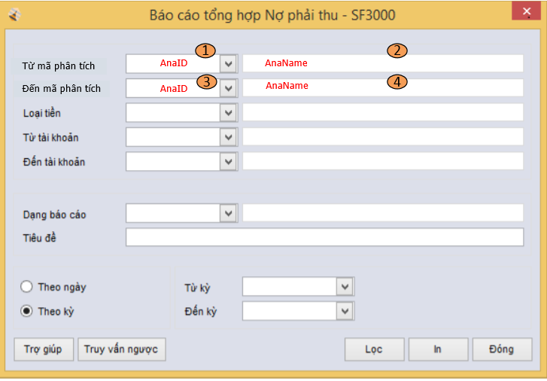

 |  |  |  |  |  |  | Flow Screen
 |  |  |  |  |  |  | Login -> S -> Phân hệ -> Module T -> Báo cáo -> Công nợ phải thu -> Tổng hợp nợ phải thu

